画面別仕様
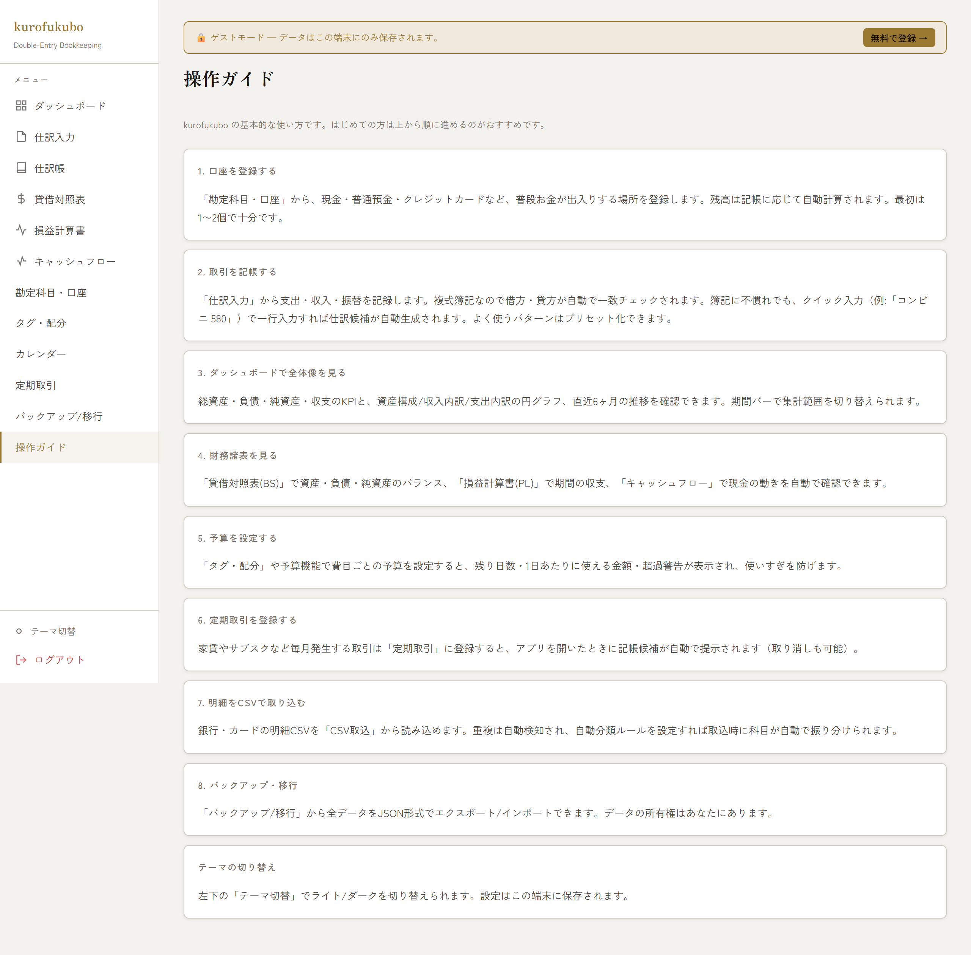
画面別仕様（スクリーンショット）

■ ログイン / 新規登録
メール+パスワード、Googleログイン、「ゲストとして試す」、新規登録、パスワード再設定（お忘れですか？）への導線。

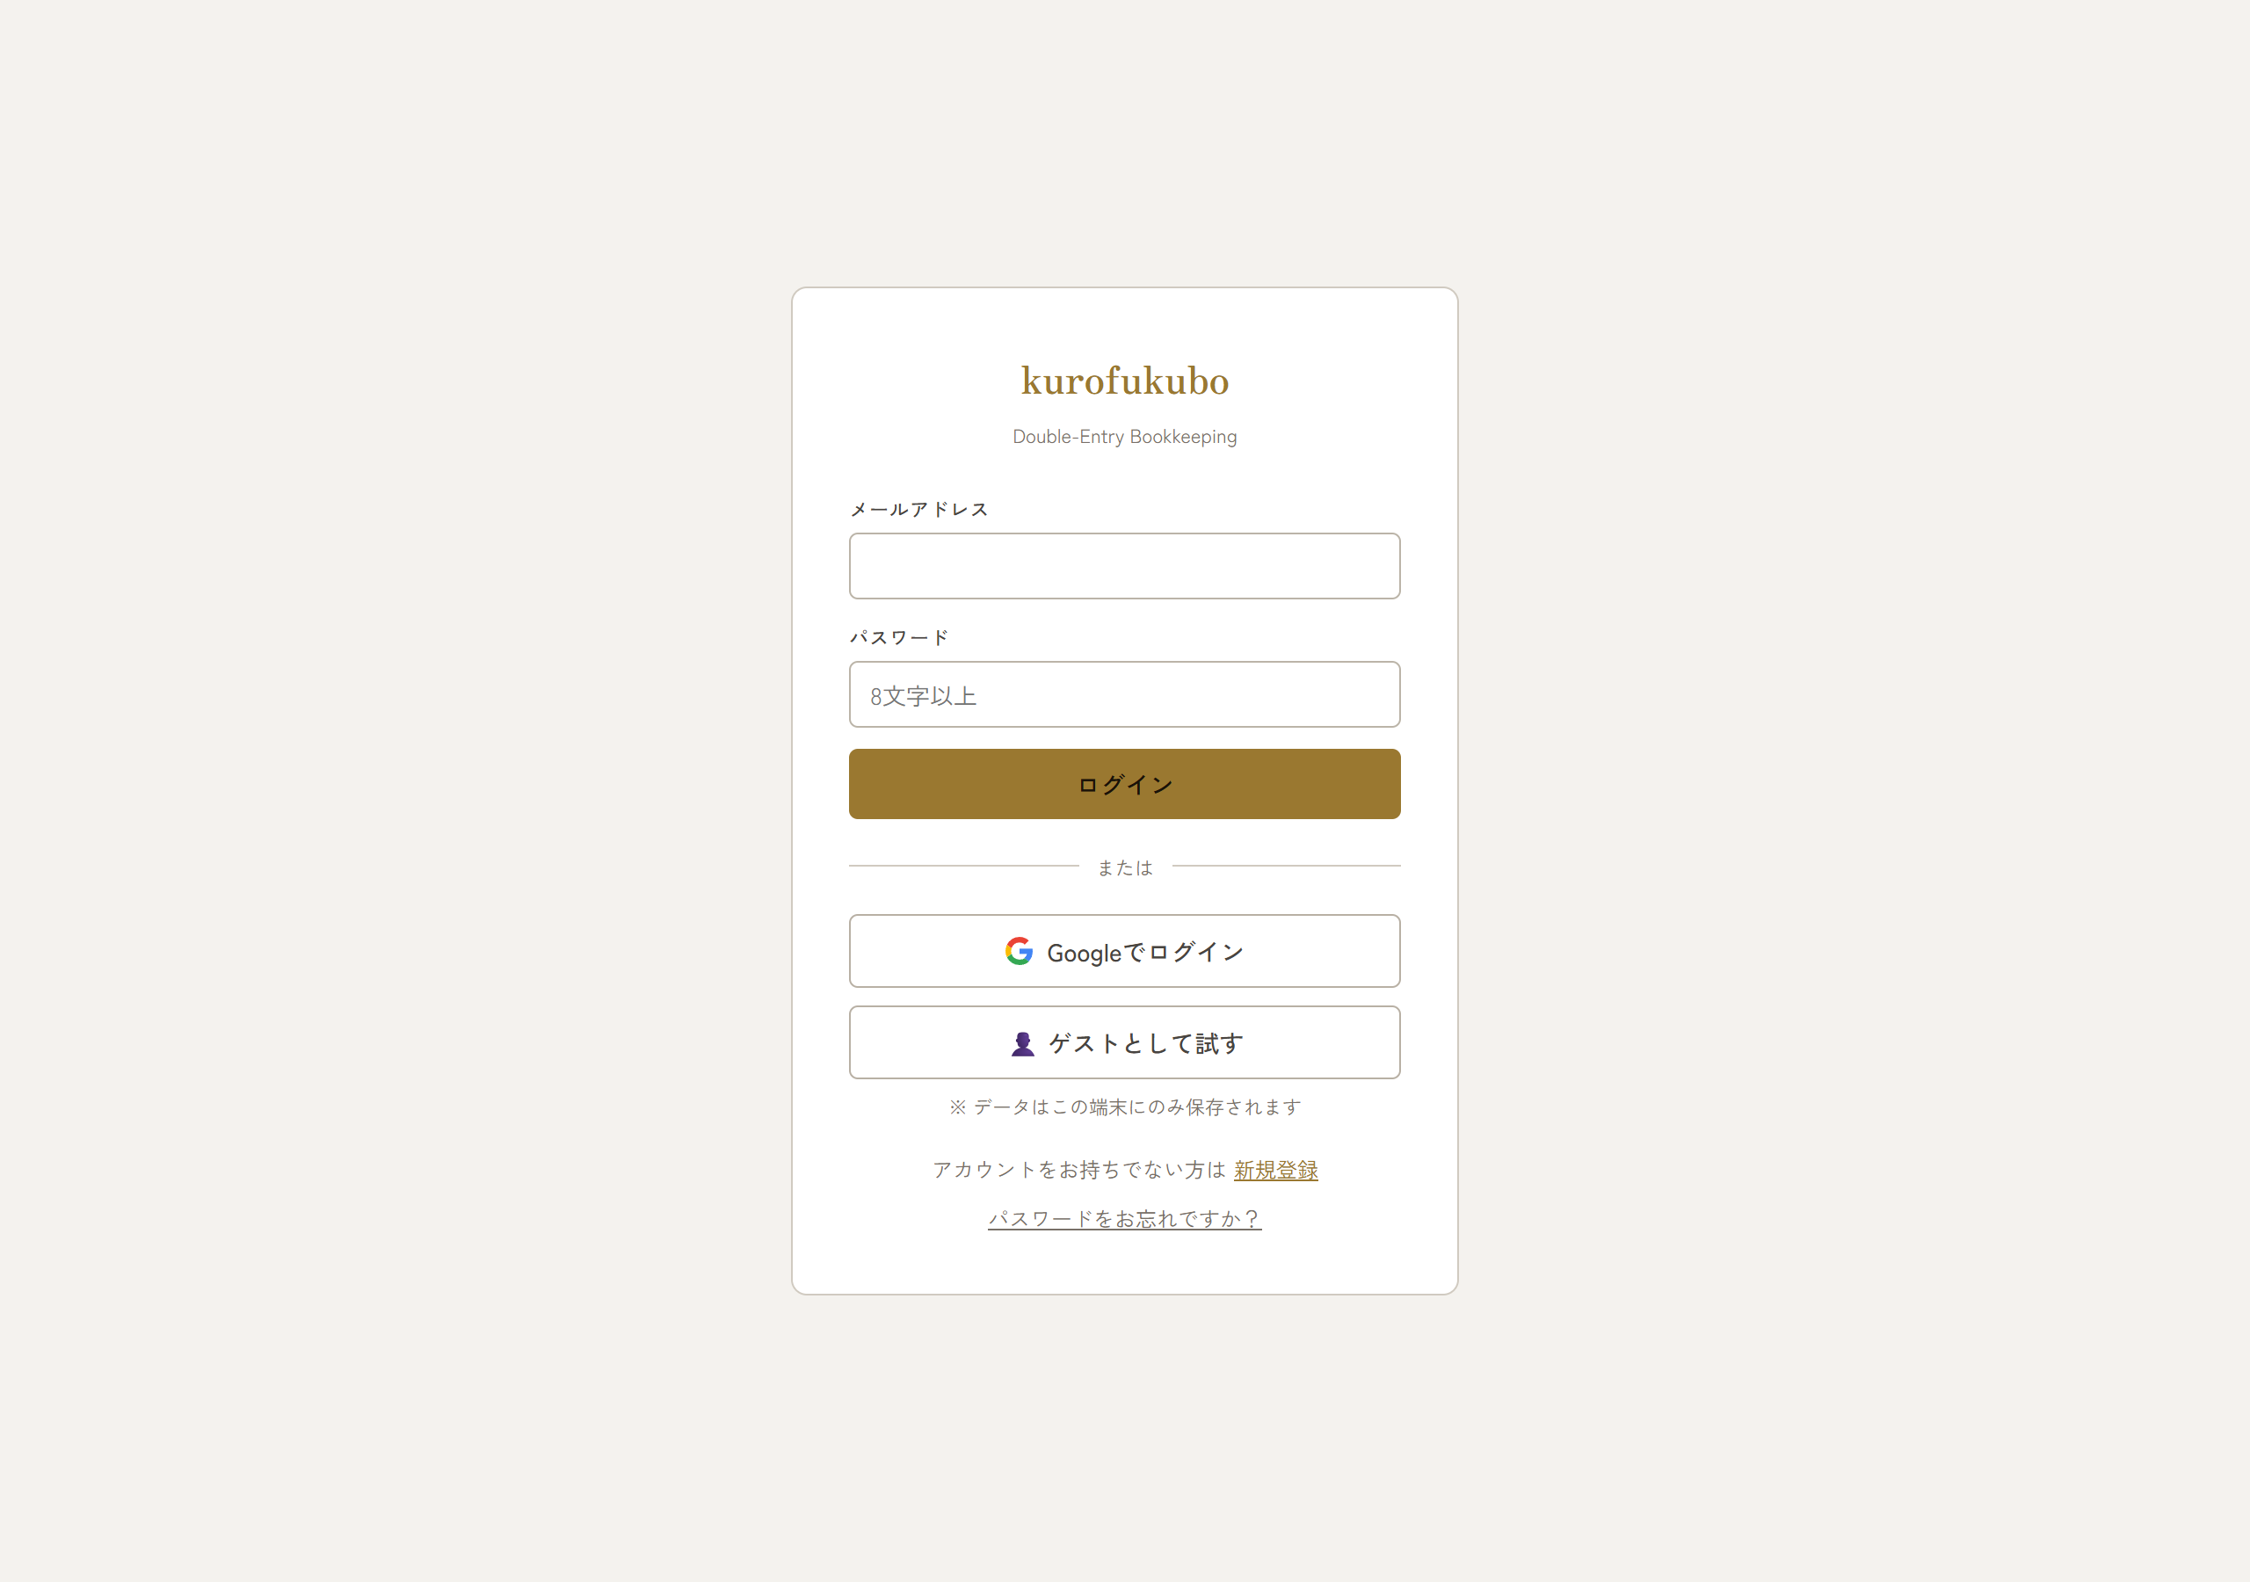

■ ダッシュボード
期間選択、KPI（総資産/負債/純資産/収入/支出/収支）、資産構成・収入内訳・支出内訳の円グラフ、月次推移グラフ。ゲスト時は登録誘導カード/上部バナー。

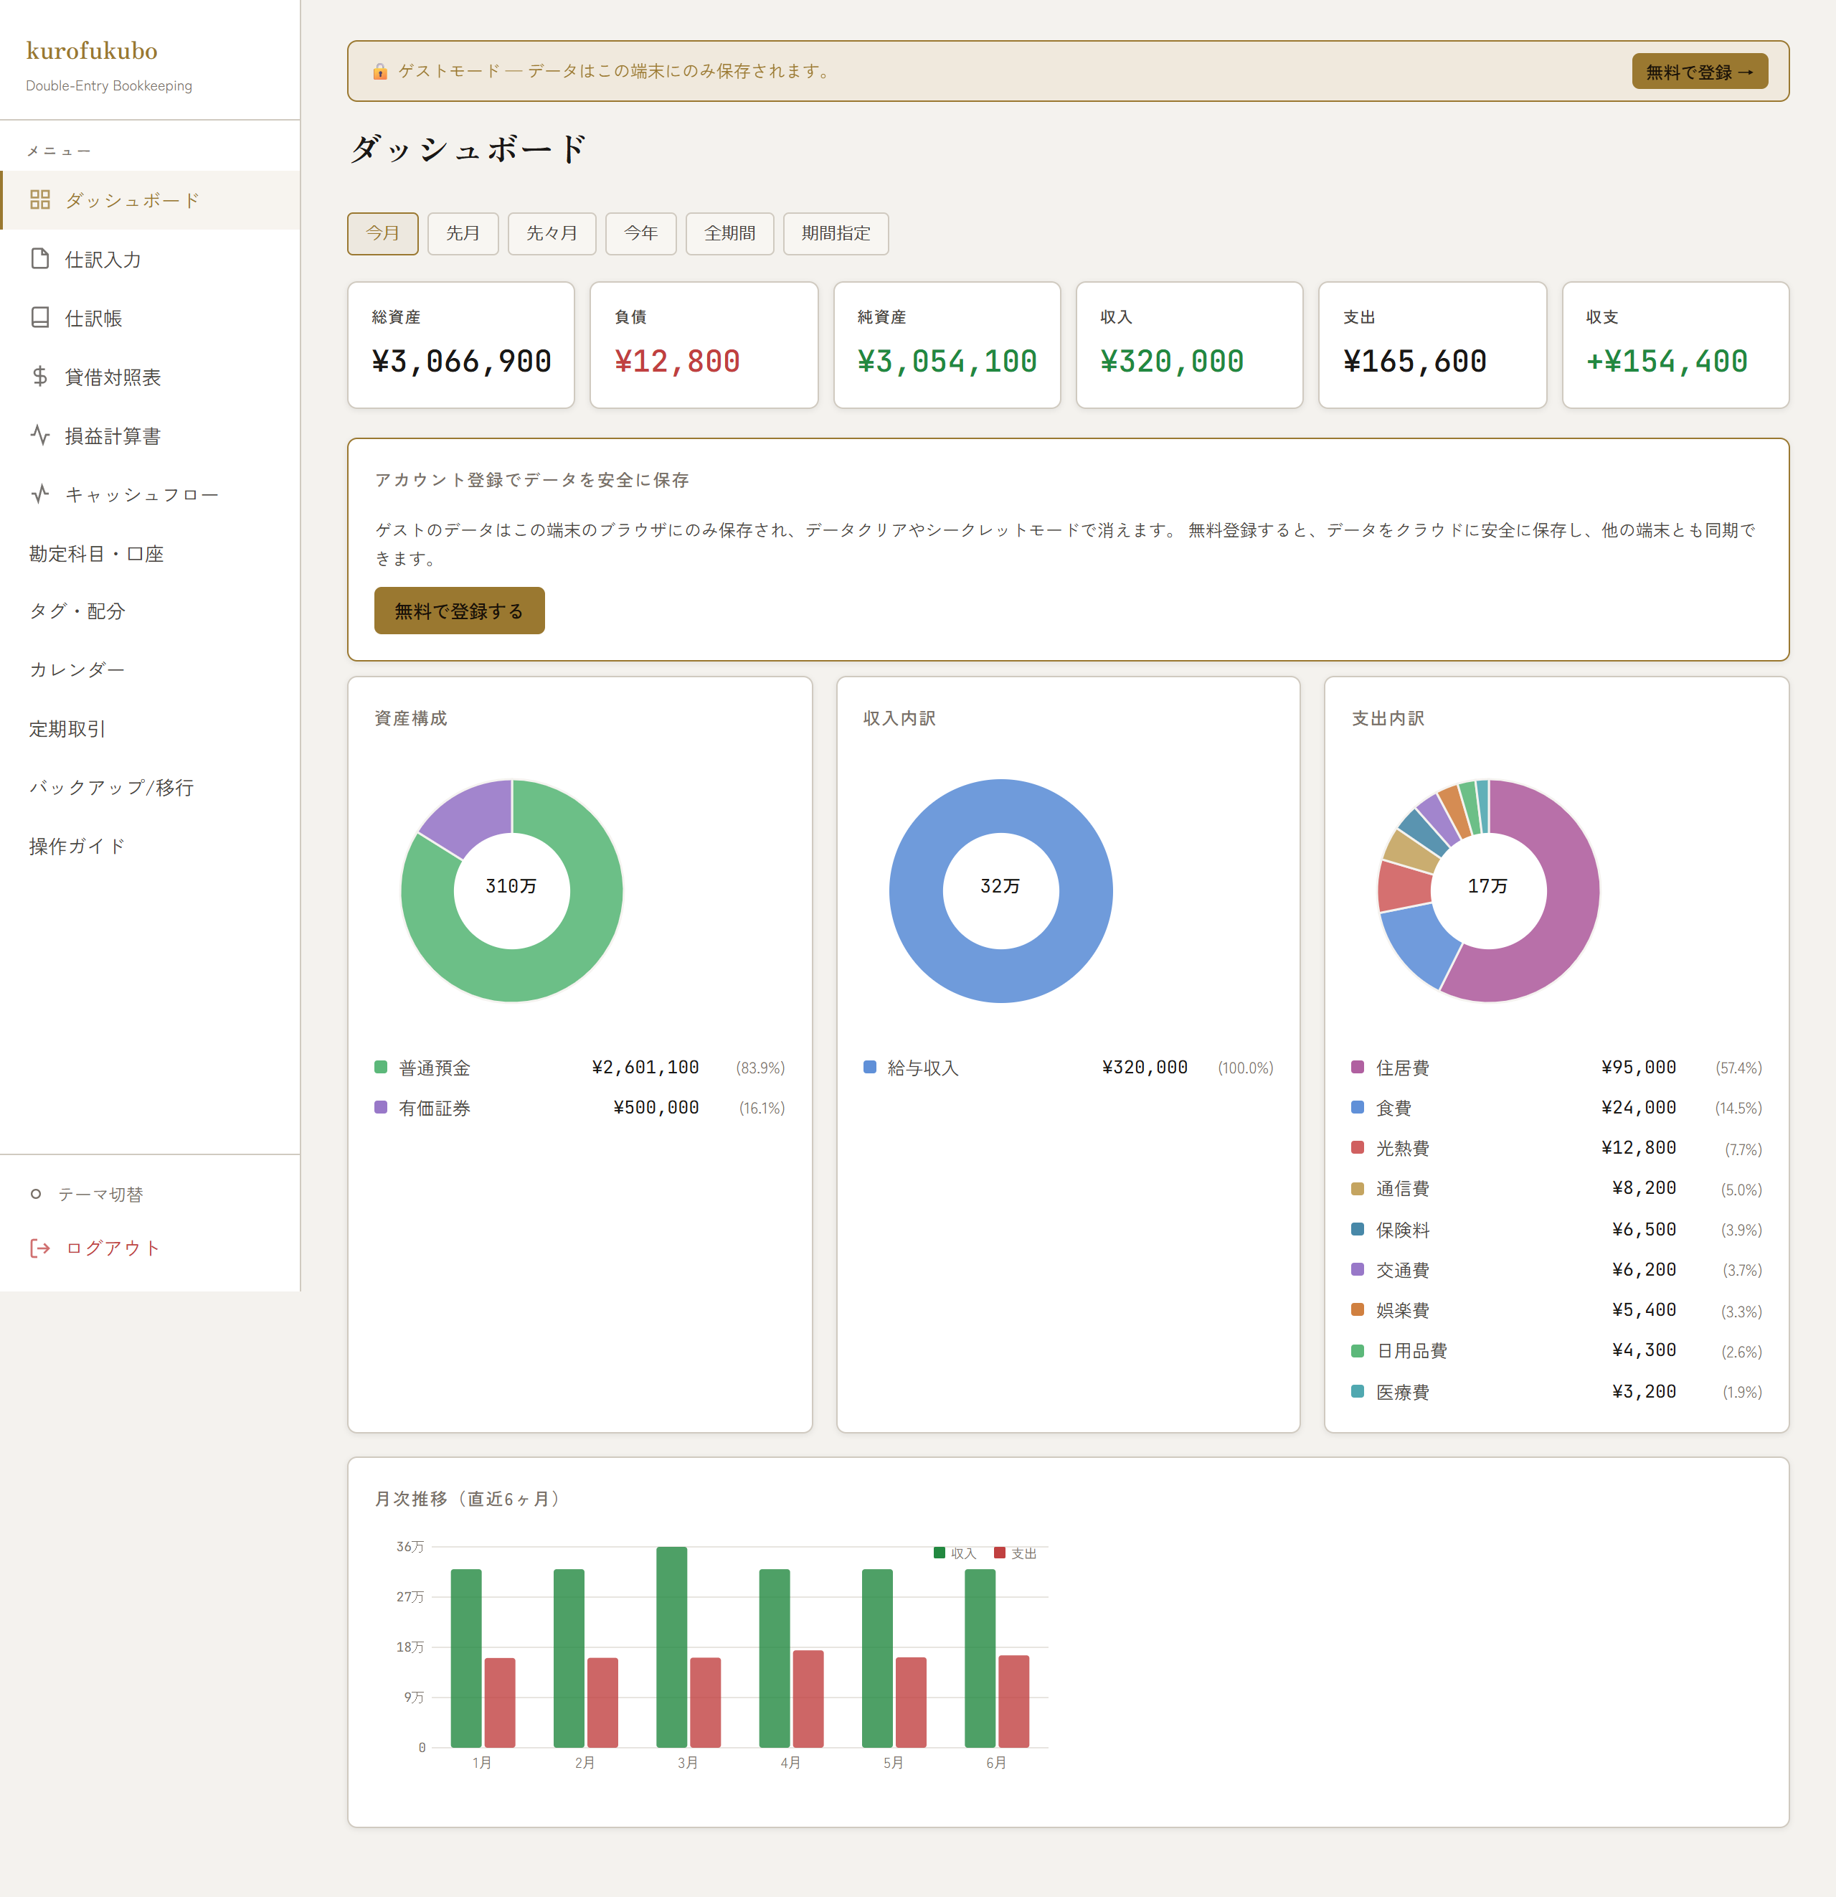

■ 仕訳入力
複式仕訳の入力。借方/貸方の行追加、勘定科目選択、金額、消費税率、タグ（明細分割）。借貸の一致をリアルタイム検証。

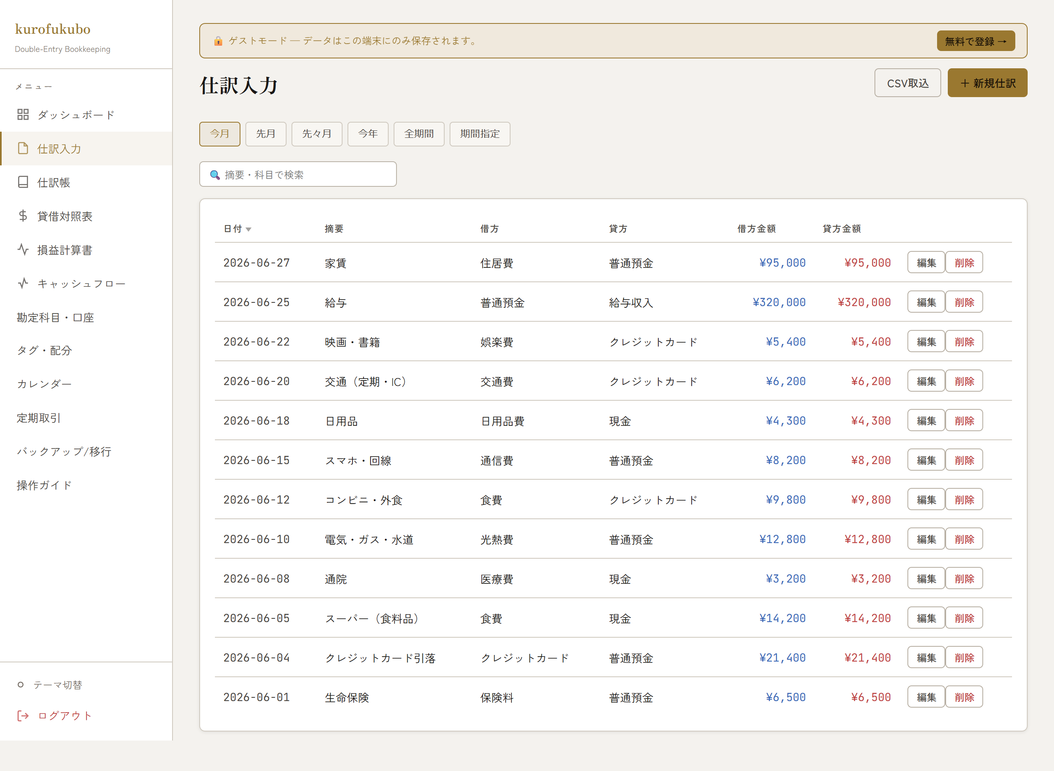

■ 仕訳帳
期間・キーワード検索・入金/出金フィルタ・各列ソート。仕訳の一覧と編集導線。

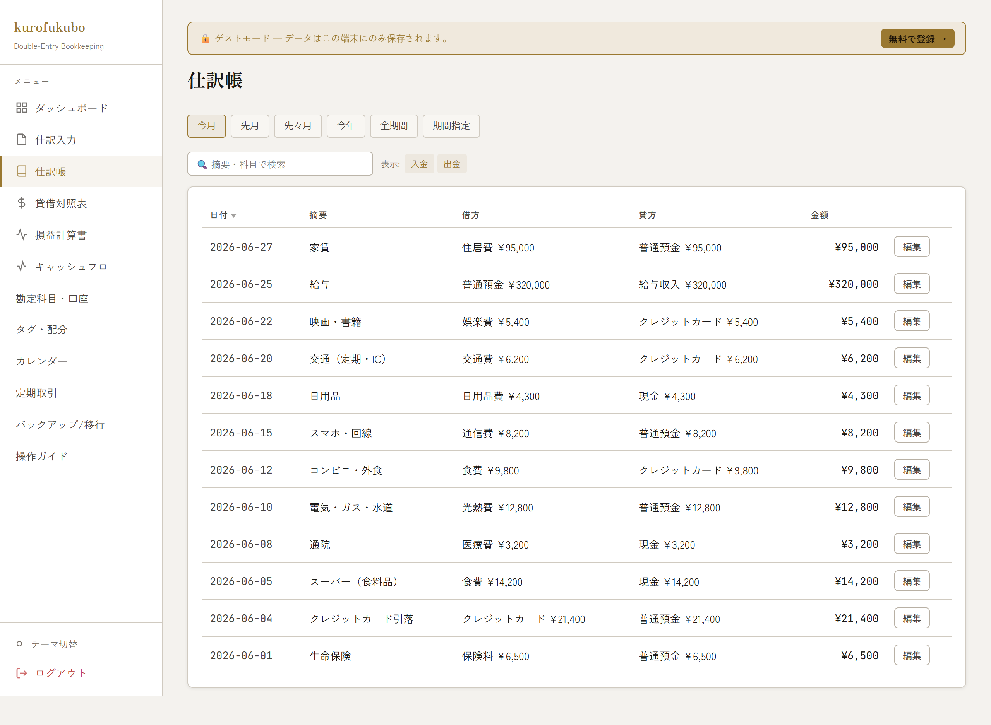

■ 貸借対照表 (BS)
資産・負債・純資産の残高を区分別に集計表示。

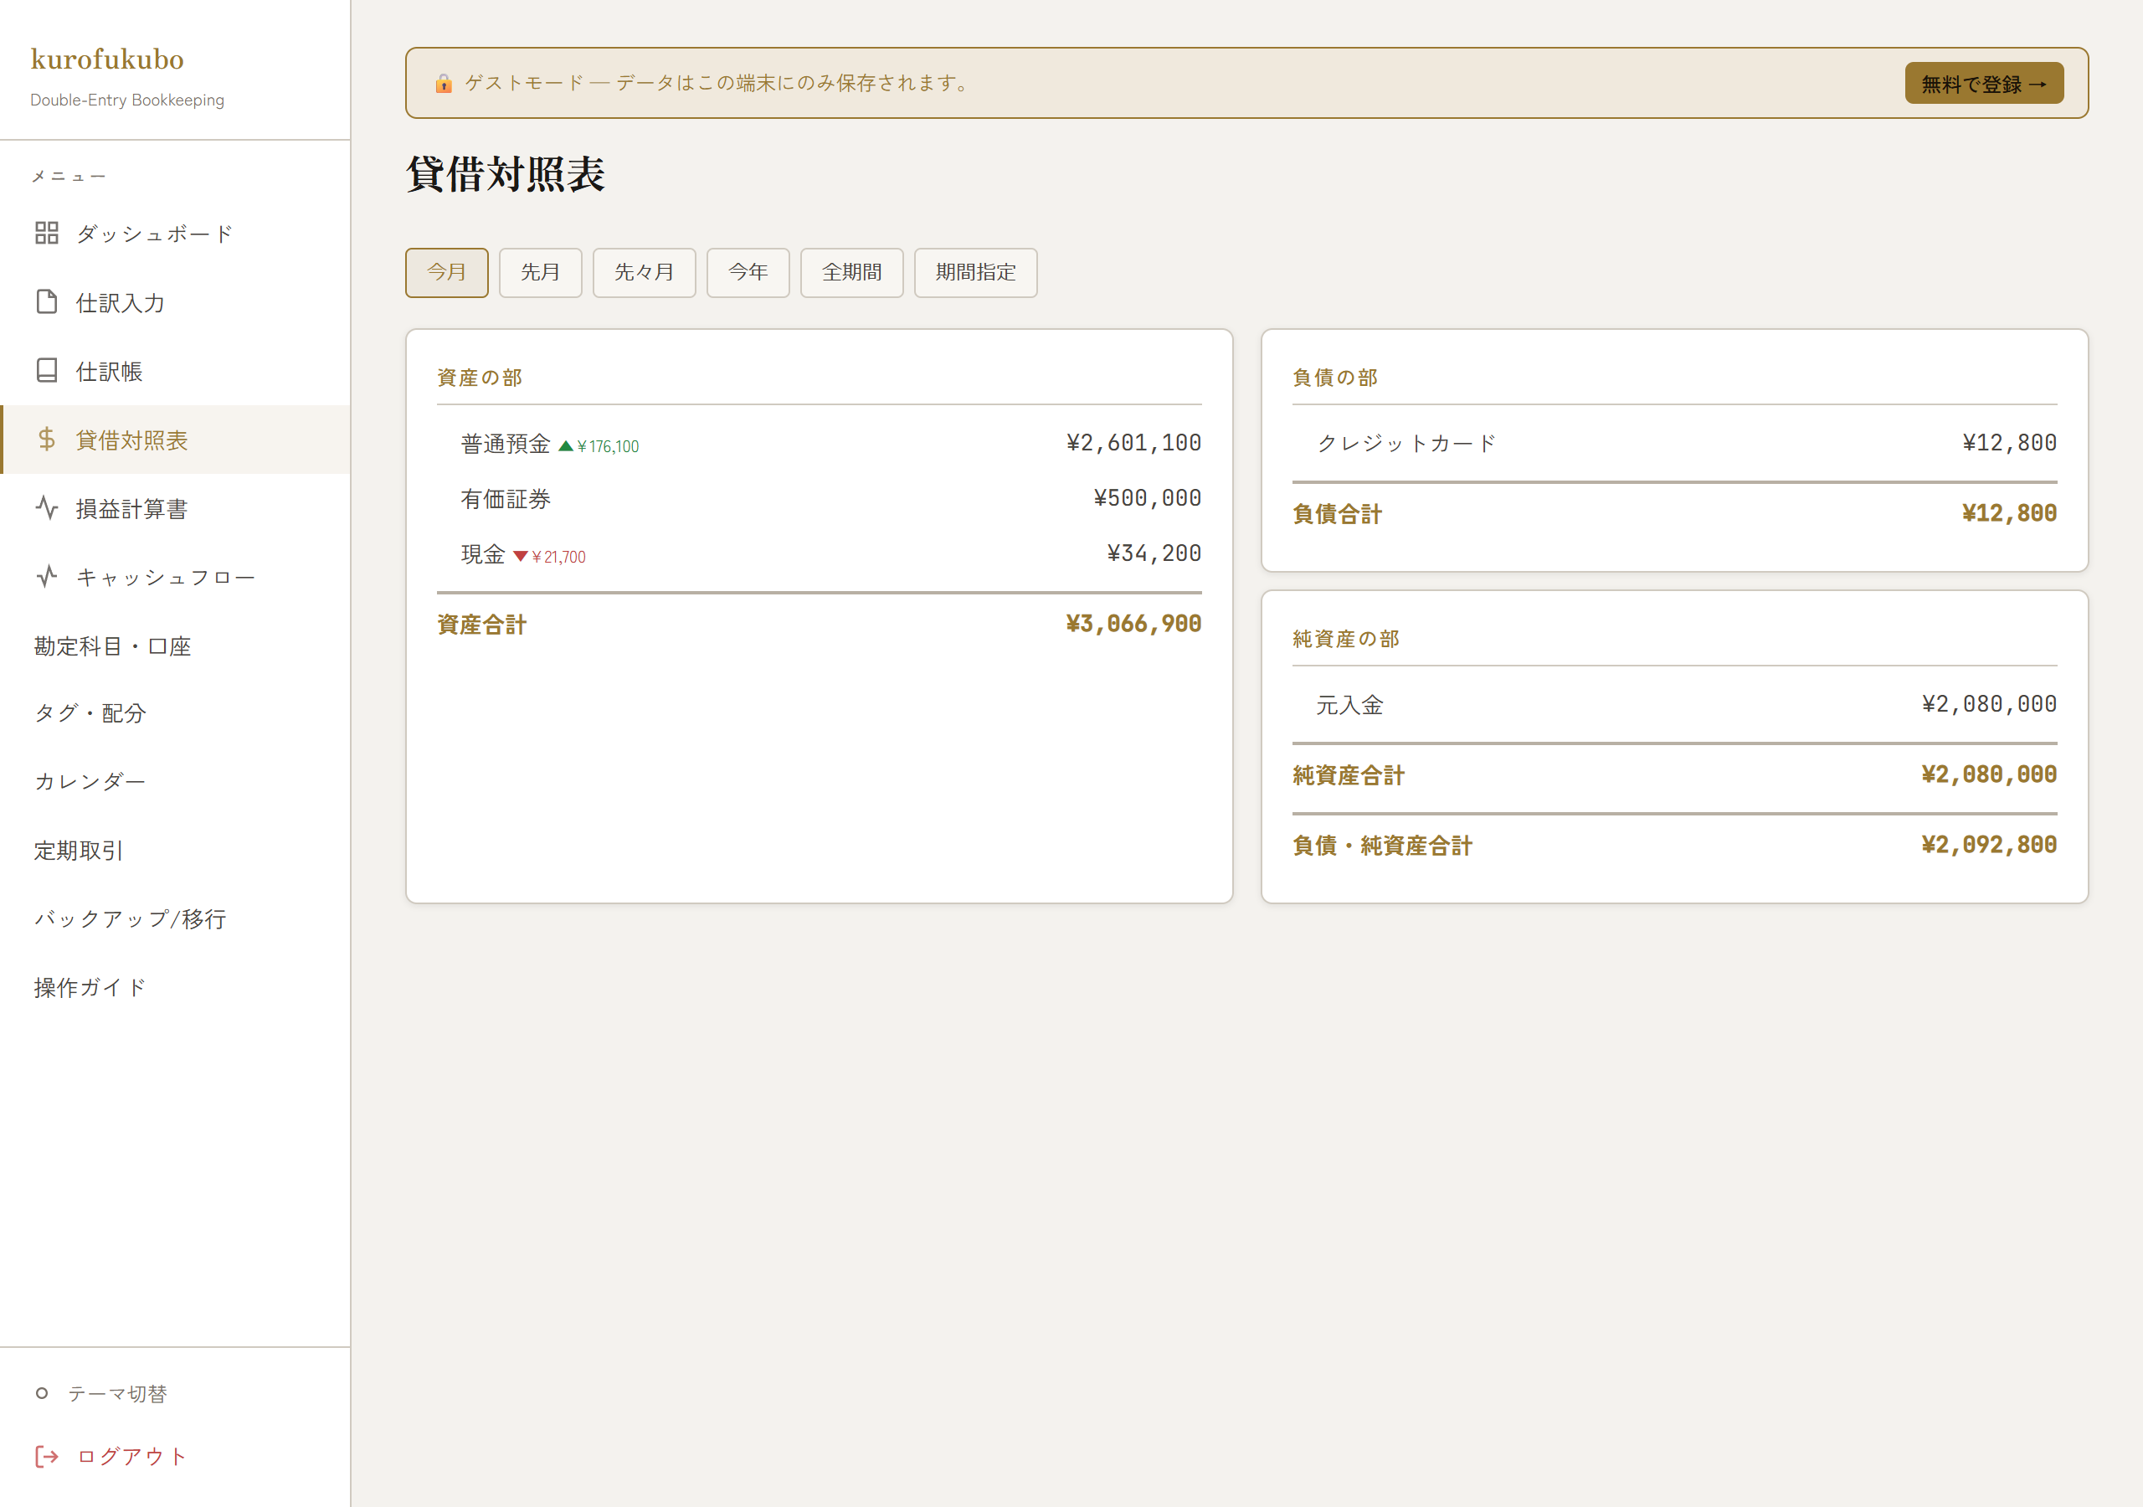

■ 損益計算書 (PL)
期間内の収益・費用・純利益を区分別に集計表示。

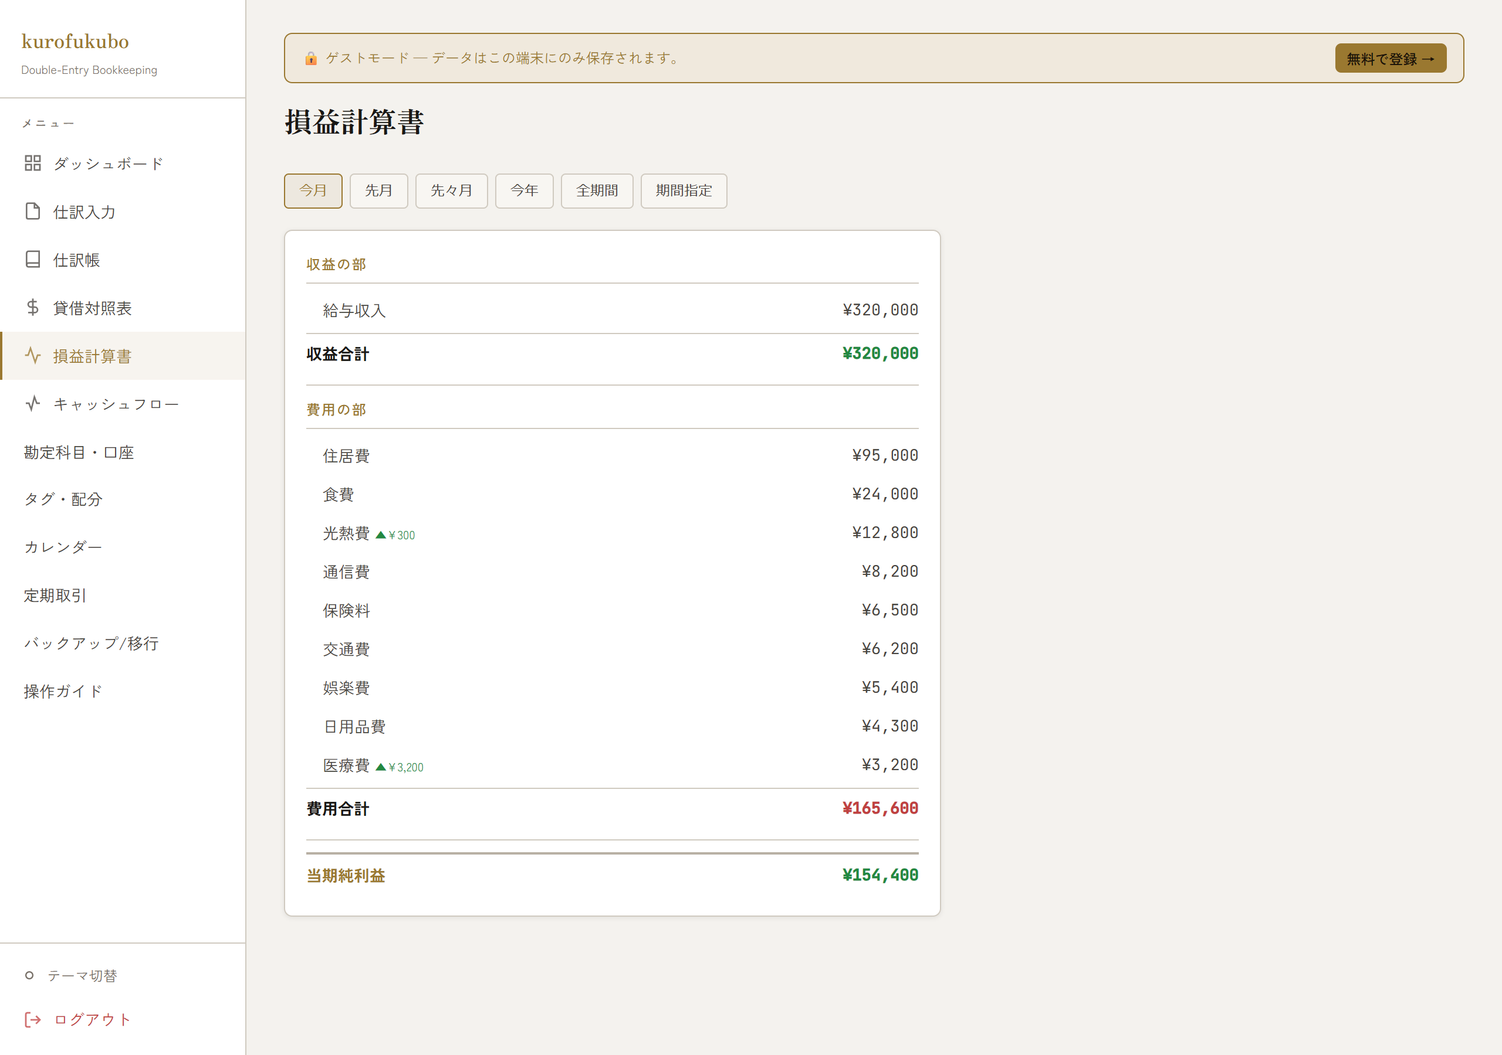

■ キャッシュフロー計算書
簡易直接法によるキャッシュフローの集計。

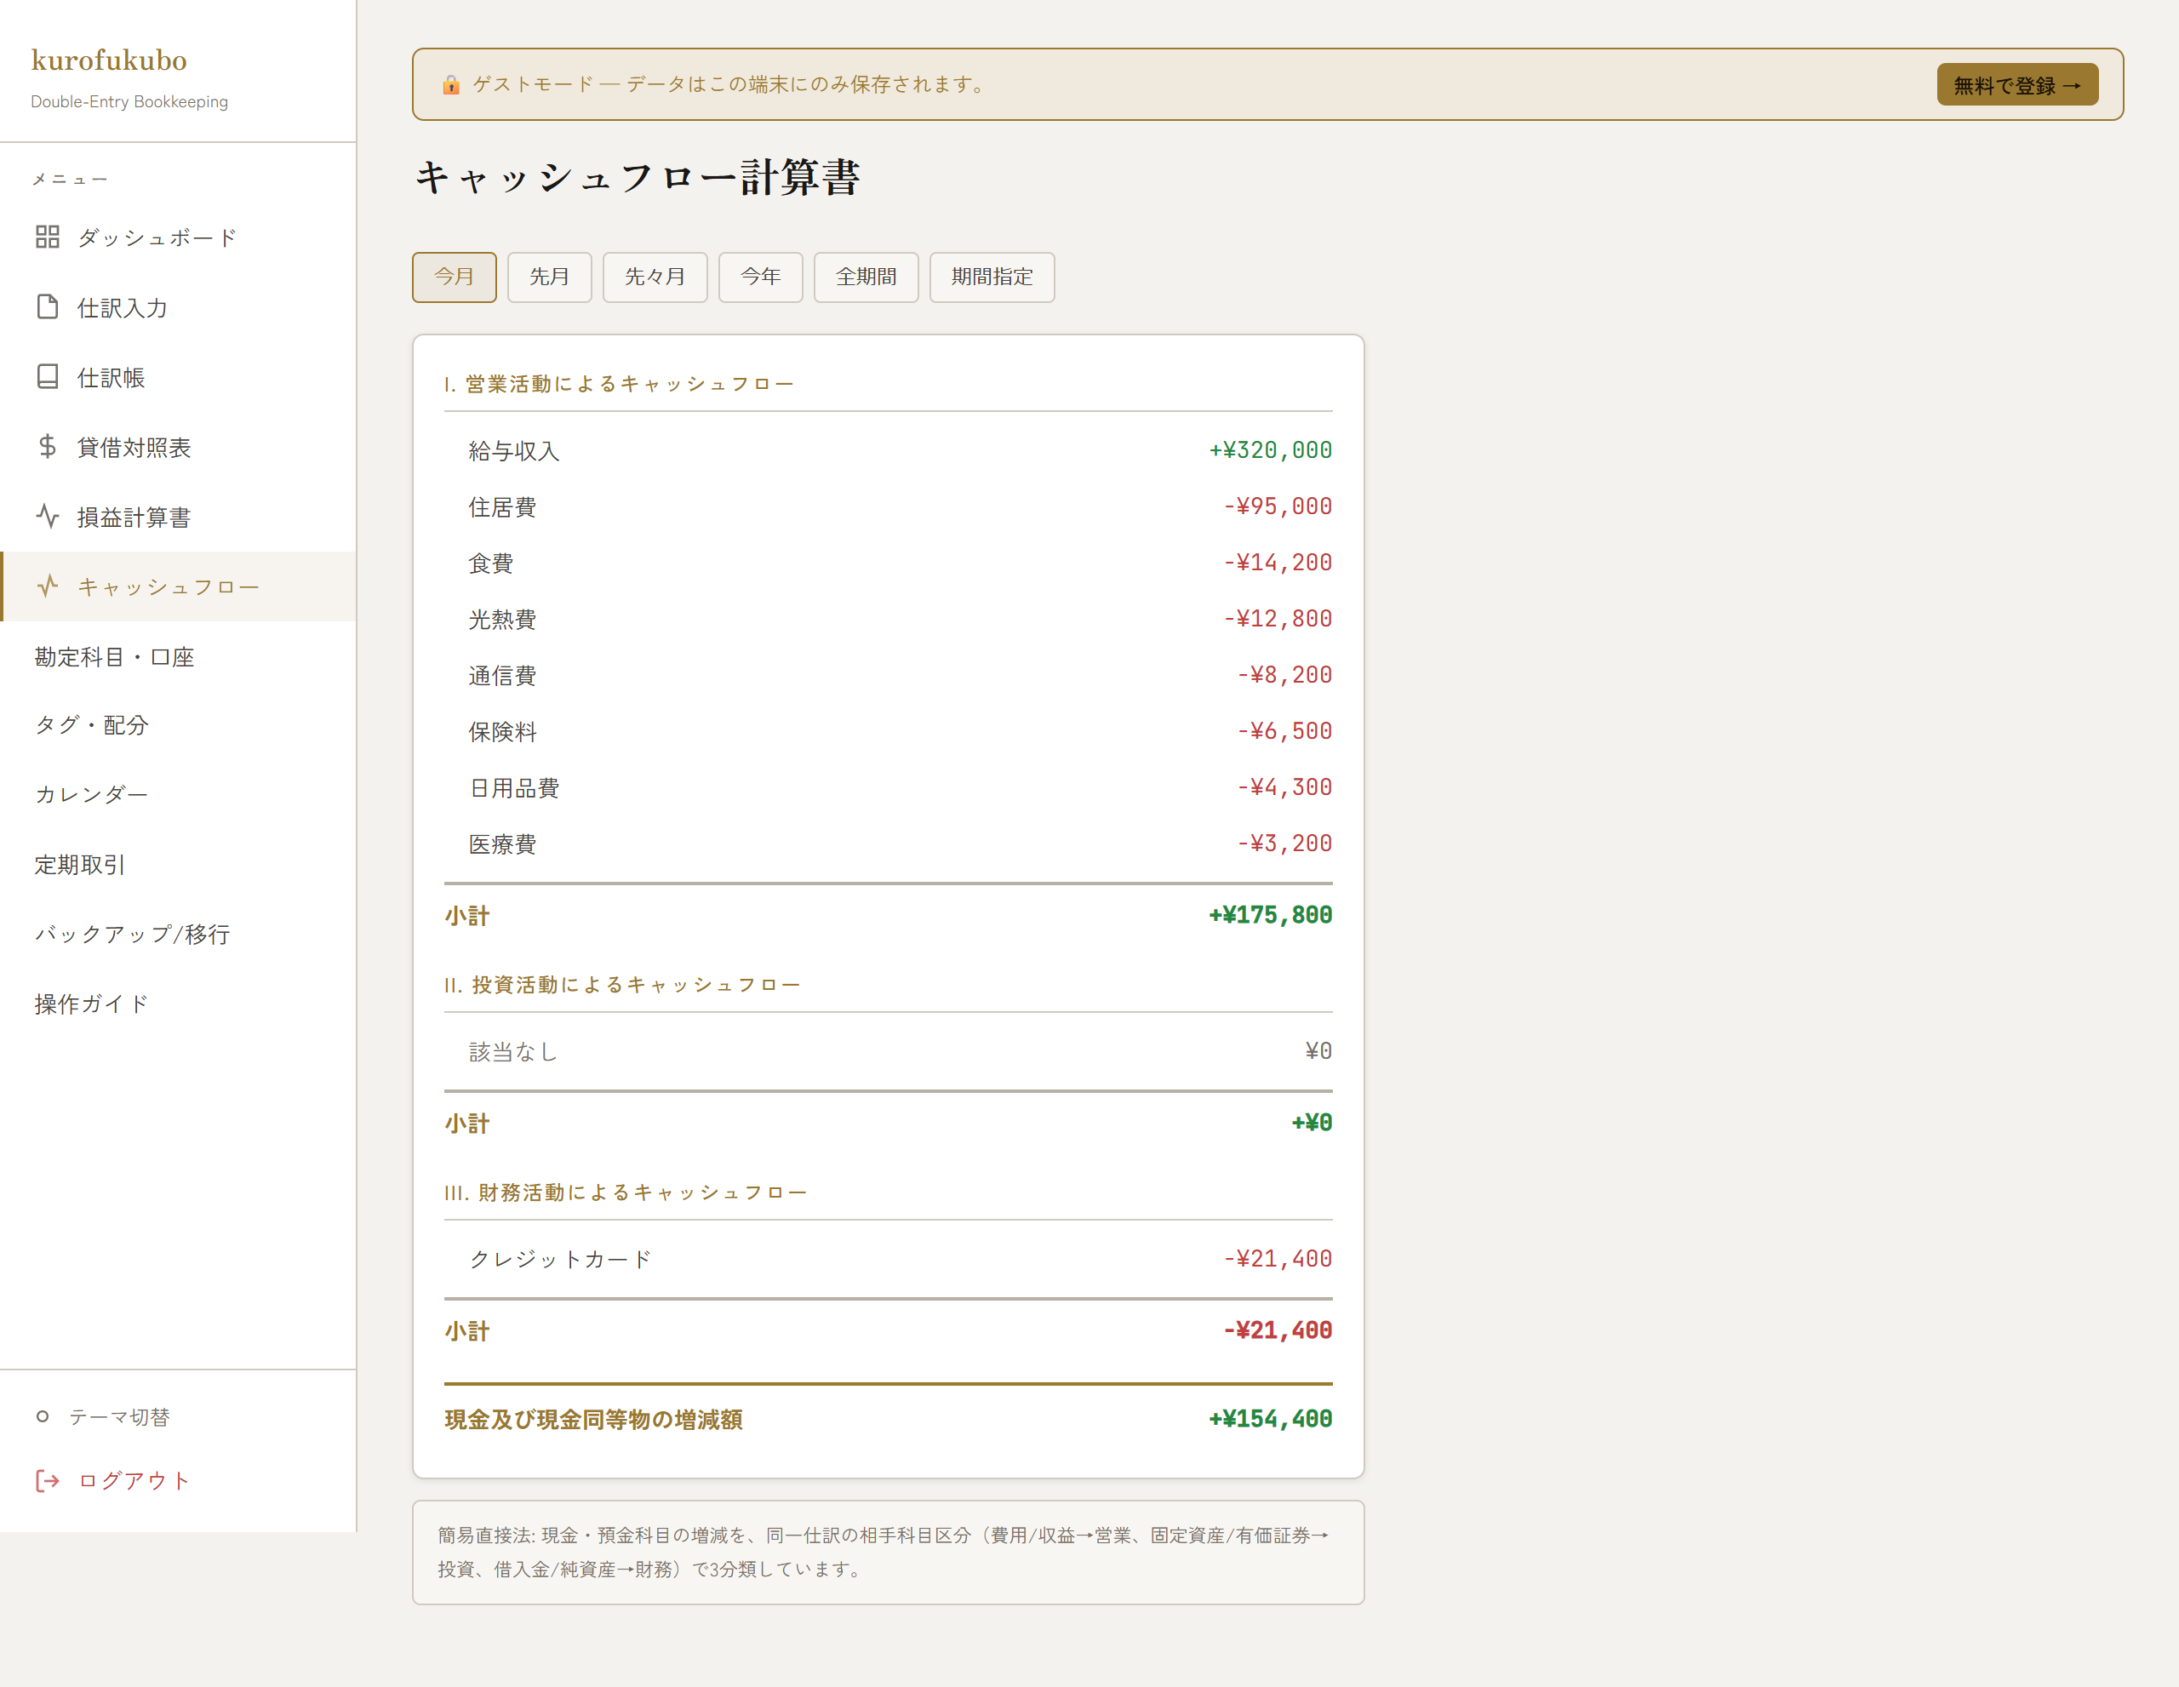

■ 勘定科目・口座管理
科目（資産/負債/純資産/収益/費用タブ）、口座、入出金プリセット、自動分類ルールの管理。ゲストは新規作成に軽い上限。

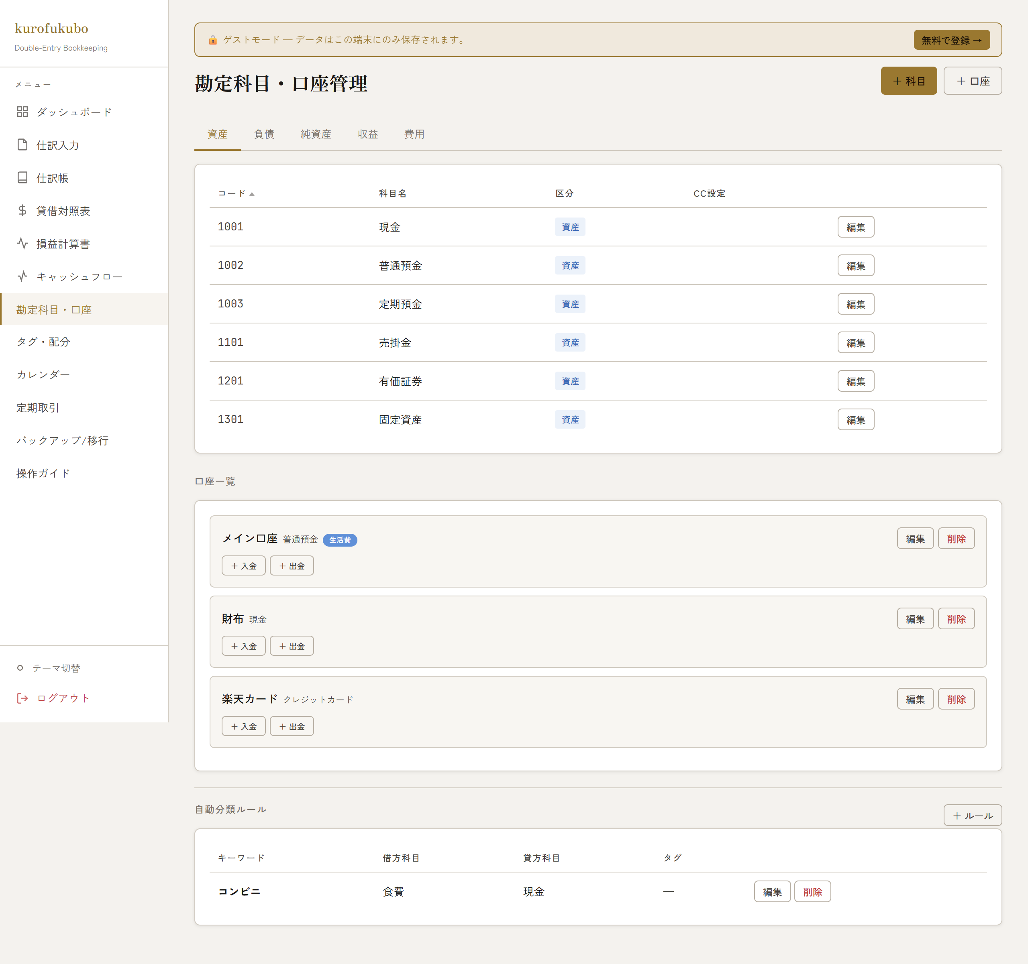

■ タグ・配分
タグ一覧と残高、口座別のタグ配分をバーで可視化。

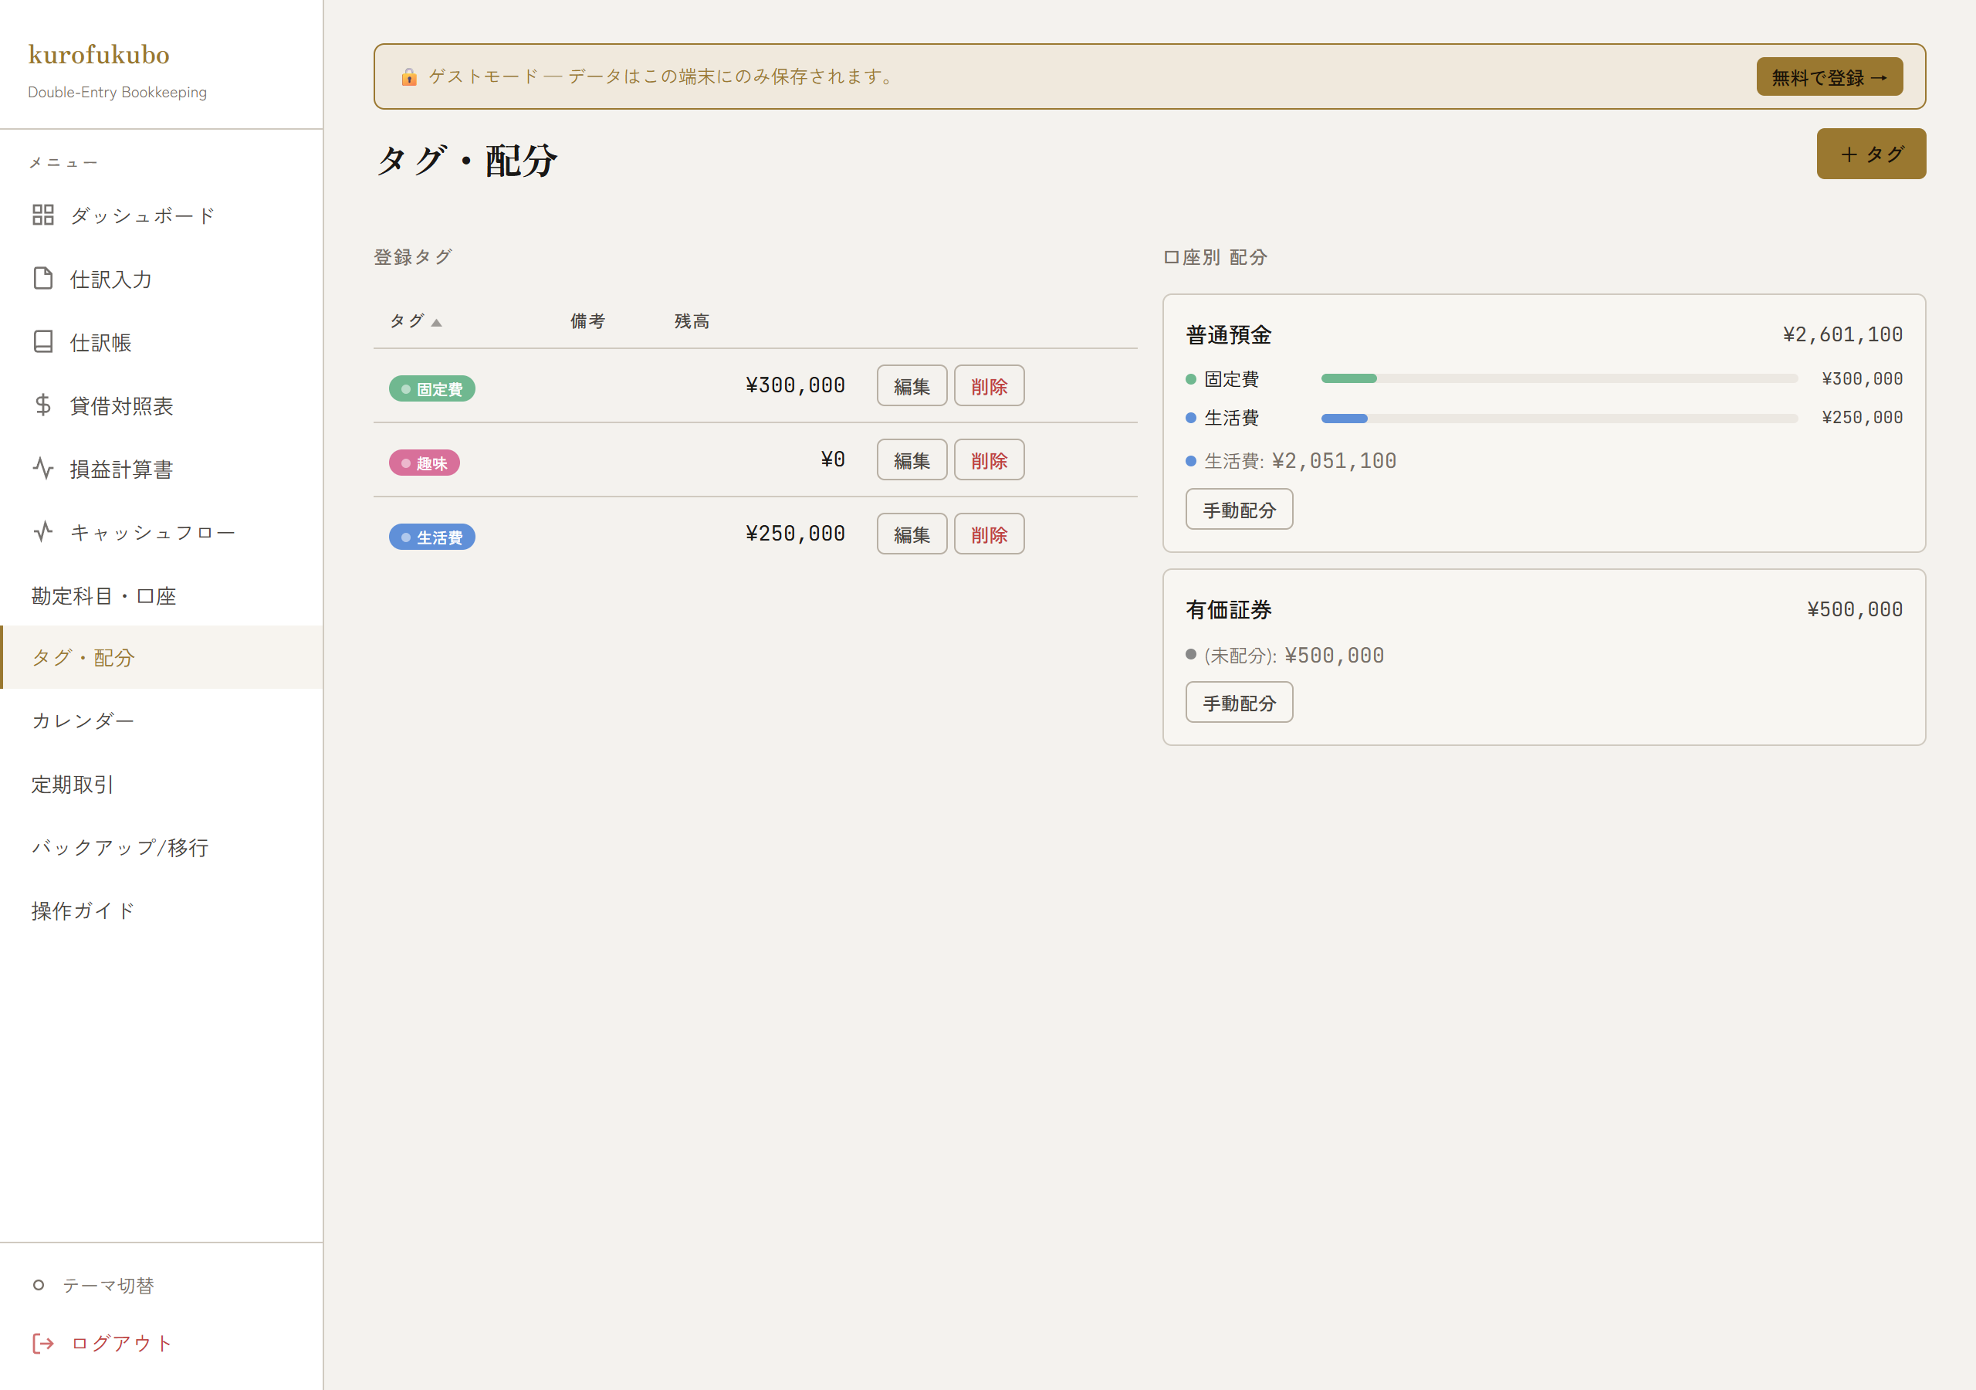

■ カレンダー
月次カレンダー上に日別の仕訳を表示。「今日」ボタンで当日へ復帰。

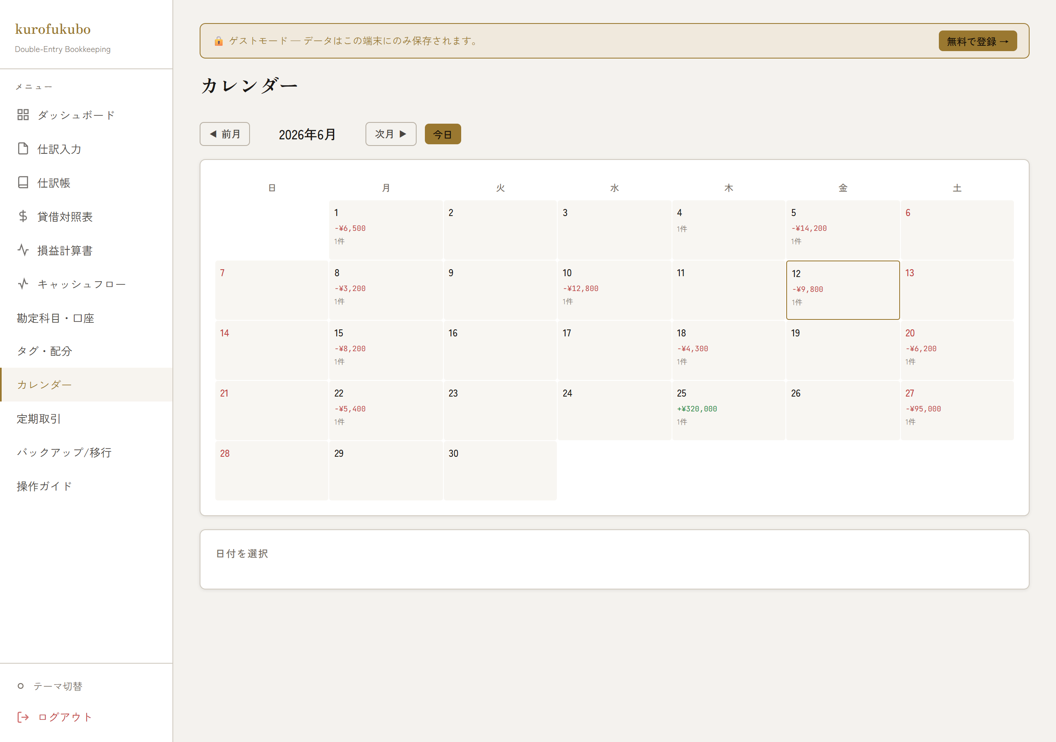

■ 定期取引
家賃・給与など周期取引の定義と次回発生日、自動生成。

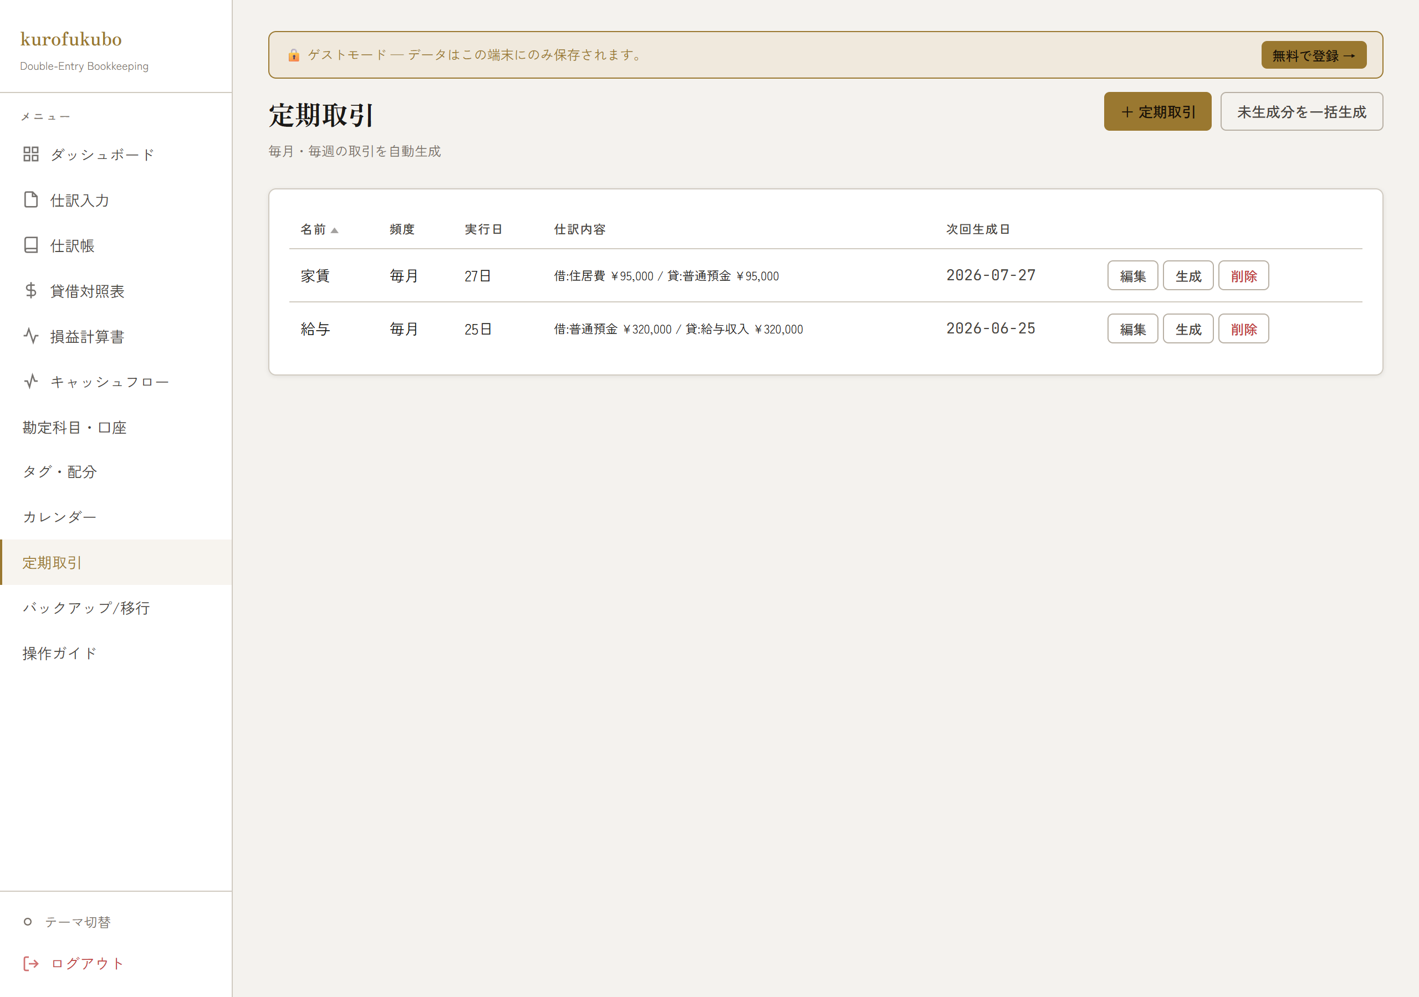

■ バックアップ / 移行
全データのJSONエクスポート/インポート。アカウント削除（全データ+認証情報を完全削除）。

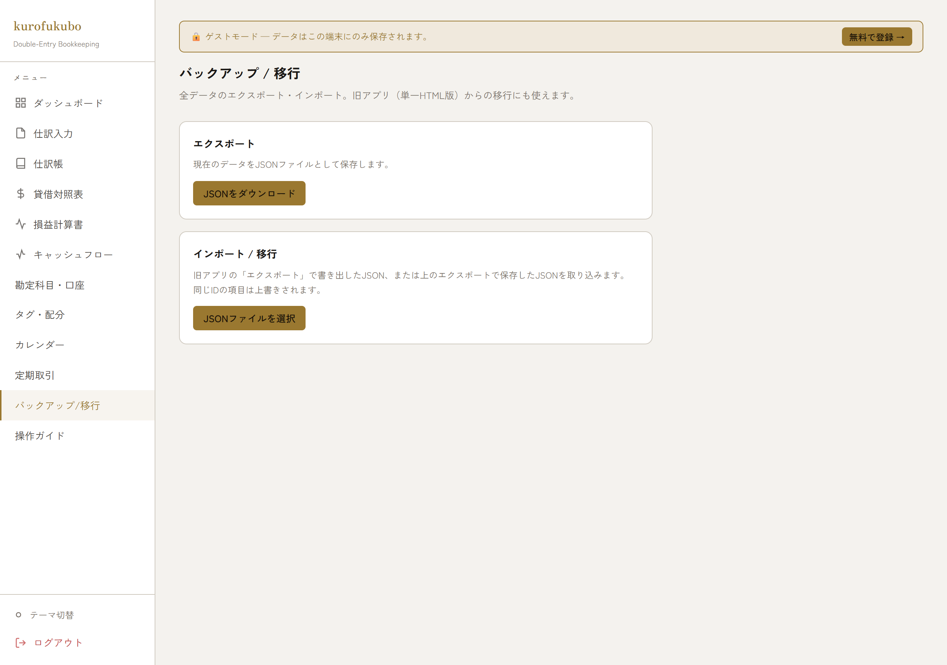

■ 操作ガイド
アプリ内の使い方ガイド。

